Movimiento de patrimonio
VISACOM S.A.
Examen de patrimonio
Al 31 de diciembre del 2020
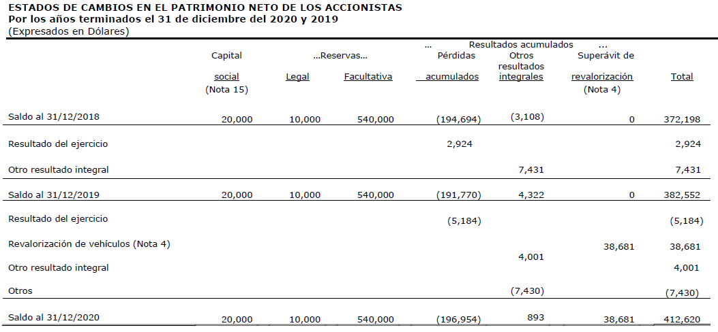

EXAMEN REALIZADO:
 | Saldos al inicio del ejercicio estan de acuerdo con los saldos auditados del anio anterior
 | El resultado del ejercicio se corresponde con el estado de resultados auditado
 | La revalorizacion de vehiculos fue examinada en PT 5600
 | El otro resultado integral fue verificado con el estudio actuarial de jubilacion y desahucio Ver PT 6600
 | Otros movimientos menores por US$7,430 no se consideran signficativos
 | Examinamos asientos contables y registros en el mayor general

